Solicitud gráfica
 | Área: | Matemáticas |  |  | Fecha:
 | Grado: | 7 |  |  | 2016-01-12
 | Título del tema: | Identifica cantidades racionales en textos |  |  | ¿Cuaderno de estudio o recurso? | Recurso
 | Editor: | Alexander Rincon |  |  | Motor del recurso | F6B

 | Código guión o recurso: | MA_07_05_CO_REC_210 | ← Para determinar este código, visite la hoja de Ayuda
 |  |  |  |  | ESPECIFICACIÓN DE ARCHIVOS A ENTREGAR
Núm. | Archivo Shutterstock o ruta en web | Imagen para: | Tipo | Ubicación de la imagen en el recurso F6B | Nombre imagen SMALL | Tamaño imagen SMALL | Nombre imagen ZOOM | Tamaño imagen ZOOM | Descripción | Observaciones
IMG01 | Descripcion | Recurso F6B |  | Contenido | MA_07_05_CO_REC_210_IMG01n.jpg | 320 x 480 px | MA_07_05_CO_REC_210_IMG01a.jpg | 800 x 458 px | 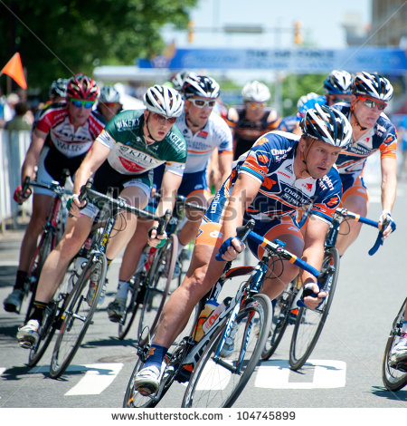
IMG02 | Descripcion | Recurso F6B |  | Contenido | MA_07_05_CO_REC_210_IMG02n.jpg | 320 x 480 px | MA_07_05_CO_REC_210_IMG02a.jpg | 800 x 458 px | 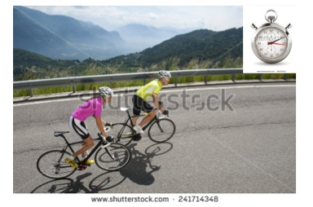
IMG03 | Descripcion | Recurso F6B |  | Contenido | MA_07_05_CO_REC_210_IMG03n.jpg | 320 x 480 px | MA_07_05_CO_REC_210_IMG03a.jpg | 800 x 458 px | 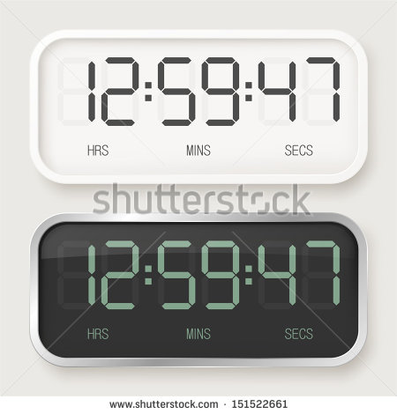 | Diseñar co tres cronometros digitales que muestren los tiempos: 0,75, 0,8, 0,777...
IMG04 | Descripcion | Recurso F6B |  | Contenido | MA_07_05_CO_REC_210_IMG04n.jpg | 320 x 480 px | MA_07_05_CO_REC_210_IMG04a.jpg | 800 x 458 px | 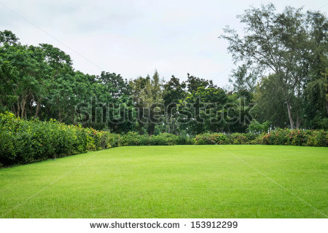
IMG05 | Descripcion | Recurso F6B |  | Contenido | MA_07_05_CO_REC_210_IMG05n.jpg | 320 x 480 px | MA_07_05_CO_REC_210_IMG05a.jpg | 800 x 458 px | 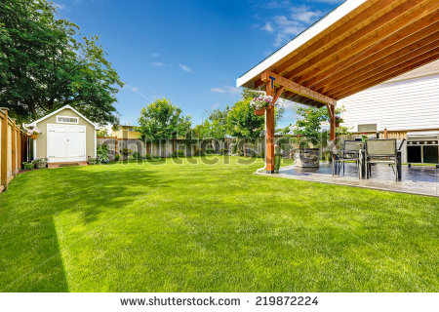
IMG06 | Descripcion | Recurso F6B |  | Contenido | MA_07_05_CO_REC_210_IMG06n.jpg | 320 x 480 px | MA_07_05_CO_REC_210_IMG06a.jpg | 800 x 458 px | 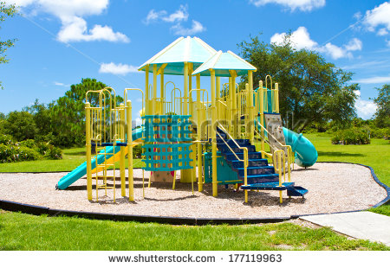
IMG07 | Descripcion | Recurso F6B |  | Contenido | MA_07_05_CO_REC_210_IMG07n.jpg | 320 x 480 px | MA_07_05_CO_REC_210_IMG07a.jpg | 800 x 458 px | 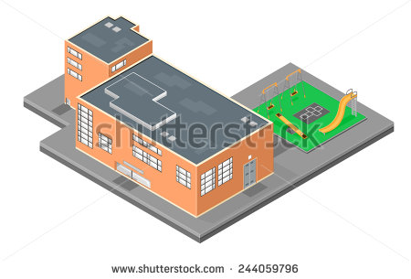
IMG08 | Descripcion | Recurso F6B |  | Contenido | MA_07_05_CO_REC_210_IMG08n.jpg | 320 x 480 px | MA_07_05_CO_REC_210_IMG08a.jpg | 800 x 458 px | 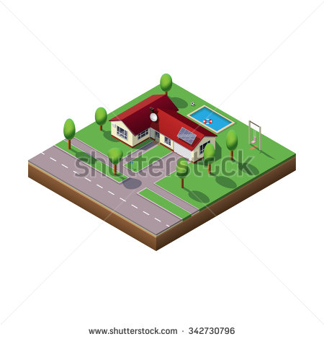

 |  |  |  |  |  |  |  |  |  | Elaborar imagen

#VALUE! | Descripcion | Recurso F6B |  |  | #VALUE! | #VALUE! | #N/A | #N/A

